TS-1 設置シート
設置チェックシート（簡易傾斜計 TS-1)
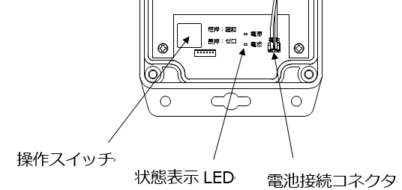
 |  |  |  |  |  |  |  |  |  |  |  | 電源LED（電池） |  | 電波LED
 |  |  |  |  |  |  |  |  |  |  |  | 緑：残量十分 |  | 緑点滅：通信中
 |  |  |  |  |  |  |  |  |  |  |  | 橙：交換推奨 |  | 緑点灯：4本相当
 |  |  |  |  |  |  |  |  |  |  |  | 赤：交換必須 |  | 橙点灯：2～3本相当
 |  |  |  |  |  |  |  |  |  |  |  |  |  | 赤点灯：1本相当
 |  |  |  |  |  |  |  |  |  |  |  |  |  | 赤点滅：圏外相当
簡易サイト QRコード

地点 |  |  |  |  |  | 実施日 |  |  |  | 年 | 月 | 日 | 実施者 |  | 天候

製造番号 |  |  | № |  |  |  |  | 筐体が堅牢に固定されている
製造年月 |  |  |  | 年 |  |  | 月
 |  |  |  |  |  |  |  | 電池（接続コネクタ）が確実に挿込まれている
 | 設置姿勢
 |  | 背面を地面と水平 の場合 |  |  |  |  |  | 電源および電波状態を確認
 |  | X＋ の方角 |  |  | 東/西/南/北 |  |  |  | 操作スイッチ（短）1回押 内容：上記表を参照
 |  | 長手方向を垂直 の場合
 |  | X＋ の方角 |  |  | 東/西/南/北 |  |  | 通信確認
 |  | 短手方向を垂直 の場合 |  |  |  |  |  |  | （蓋表QRコード、もしくは上記QRコードを読み込み、製造番号
 |  | Y＋ の方角 |  |  | 東/西/南/北 |  |  |  | および製品に同梱されている簡易サイト用パスワードを入力）

 |  |  |  |  |  |  |  | ゼロリセット実行
 |  |  |  |  |  |  |  |  | 操作スイッチ長押（電源・電波LED両点灯するまで）

 |  |  |  |  |  |  |  | フィールド監視システムへ登録
 |  |  |  |  |  |  |  |  | オサシ・テクノスへ設置完了連絡
備 考

地点 |  |  |  |  |  | 実施日 |  |  |  | 年 | 月 | 日 | 実施者 |  | 天候

製造番号 |  |  | № |  |  |  |  | 筐体が堅牢に固定されている
製造年月 |  |  |  | 年 |  |  | 月
 |  |  |  |  |  |  |  | 電池（接続コネクタ）が確実に挿込まれている
 | 設置姿勢
 |  | 背面を地面と水平 の場合 |  |  |  |  |  | 電源および電波状態を確認
 |  | X＋ の方角 |  |  | 東/西/南/北 |  |  |  | 操作スイッチ（短）1回押 内容：上記表を参照
 |  | 長手方向を垂直 の場合
 |  | X＋ の方角 |  |  | 東/西/南/北 |  |  | 通信確認
 |  | 短手方向を垂直 の場合 |  |  |  |  |  |  | （蓋表QRコード、もしくは上記QRコードを読み込み、製造番号
 |  | Y＋ の方角 |  |  | 東/西/南/北 |  |  |  | および製品に同梱されている簡易サイト用パスワードを入力）

 |  |  |  |  |  |  |  | ゼロリセット実行
 |  |  |  |  |  |  |  |  | 操作スイッチ長押（電源・電波LED両点灯するまで）

 |  |  |  |  |  |  |  | フィールド監視システムへ登録
 |  |  |  |  |  |  |  |  | オサシ・テクノスへ設置完了連絡
備 考

